Ejecucion presupuestaria
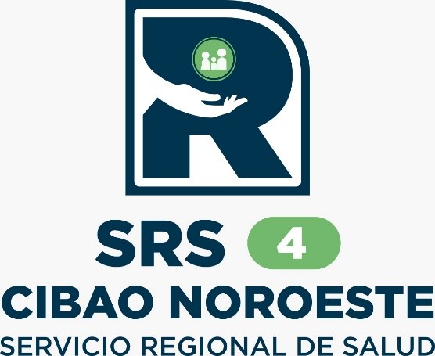
Servicio Nacional de Salud (SNS) |  |  |  |  |  |  |  |  |  |  |  |  |  |  | Notas:
Servicio Regional de Salud Cibao Noroeste (SRSCNO) |  |  |  |  |  |  |  |  |  |  |  |  |  |  | 1. Gasto devengado.
Año 2025 |  |  |  |  |  |  |  |  |  |  |  |  |  |  | 2. Se presenta el gasto por mes; cada mes se debe actualizar el gasto devengado de los meses anteriores.
Ejecución de Gastos y Aplicaciones Financieras |  |  |  |  |  |  |  |  |  |  |  |  |  |  | 3. Se presenta la clasificación objetal del gasto al nivel de cuenta.
En RD$ |  |  |  |  |  |  |  |  |  |  |  |  |  |  | 4. Fecha de imputación: último día del mes analizado
 |  |  |  |  |  |  |  |  |  |  |  |  |  |  | 5. Fecha de registro: el día 10 del mes siguiente al mes analizado
Detalle | Total | Enero | Febrero | Marzo | Abril | Mayo | Junio | Julio | Agosto | Septiembre | Octubre | Noviembre | Diciembre |  |  | 11.03 | 13.99
2.1 - REMUNERACIONES Y CONTRIBUCIONES | 9,566,744 | 959,837 | 889,127.96 | 5,739,863.29 | 990,328.00 | 987,588.00 | - | - | - | 0.00 | - | 0.00 | 0.00
2.1.1 - REMUNERACIONES | 3,881,000 | 779,000 | 707,000.00 | 786,000.00 | 808,000.00 | 801,000.00
2.1.2 - SOBRESUELDOS
2.1.4 - GRATIFICACIONES Y BONIFICACIONES | 4,766,423 |  |  | 4,766,423
2.1.5 - CONTRIBUCIONES A LA SEGURIDAD SOCIAL | 919,321 | 180,837 | 182,128 | 187,440 | 182,328 | 186,588
2.2 - CONTRATACIÓN DE SERVICIOS | 21,312,274 | 4,045,015 | 2,351,767.88 | 5,311,512.59 | 4,850,062.95 | 4,753,915.93 | - | - | - | - | - | 0.00 | 0.00
2.2.1 - SERVICIOS BÁSICOS |  | 564,835 | 493,010.28 | 387,398.14 | 265,663.40 | 77,243.03
2.2.2 - PUBLICIDAD, IMPRESIÓN Y ENCUADERNACIÓN
2.2.3 - VIÁTICOS |  |  |  |  | 186,900.00 | 186,600.00
2.2.4 - TRANSPORTE Y ALMACENAJE |  | 351,004 | 177,334.00 | 156,334.44 | 215,449.00 | 230,613.00
2.2.5 - ALQUILERES Y RENTAS |  | 1,141,762 | 1,055,644.38 | 990,186.00 | 1,057,550.58 | 936,999.97
2.2.6 - SEGUROS
2.2.7 - SERVICIOS DE CONSERVACIÓN, REPARACIONES MENORES E INSTALACIONES TEMPORALES |  | 1,987,414 | 585,279.22 | 3,760,394.01 | 3,124,499.97 | 3,322,459.93
2.2.8 - OTROS SERVICIOS NO INCLUIDOS EN CONCEPTOS ANTERIORES
2.2.9 - OTRAS CONTRATACIONES DE SERVICIOS |  | - | 40,500.00 | 17,200.00
2.3 - MATERIALES Y SUMINISTROS | 11,729,919 | 3,023,193 | 563,493.94 | 1,117,761.44 | 3,317,007.43 | 3,708,463.28 | - | - | - | - | - | 0.00 | 0.00
2.3.1 - ALIMENTOS Y PRODUCTOS AGROFORESTALES |  | 665,612 | 160,185.00 | 183,195.00 |  | 92,155.62
2.3.2 - TEXTILES Y VESTUARIOS |  |  |  |  |  | 23,600.00
2.3.3 - PRODUCTOS DE PAPEL, CARTÓN E IMPRESOS |  |  | 21,000.00
2.3.4 - PRODUCTOS FARMACÉUTICOS |  | 177,842 |  |  | 2,209,103.99 | 1,484,822.93
2.3.5 - PRODUCTOS DE CUERO, CAUCHO Y PLÁSTICO |  |  |  |  |  | 290,000.00
2.3.6 - PRODUCTOS DE MINERALES, METÁLICOS Y NO METÁLICOS
2.3.7 - COMBUSTIBLES, LUBRICANTES, PRODUCTOS QUÍMICOS Y CONEXOS |  | 2,052,410 | 339,924.00 | 795,057.20 | 694,117.42 | 1,039,388.00
2.3.9 - PRODUCTOS Y ÚTILES VARIOS |  | 127,330 | 42,384.94 | 139,509.24 | 413,786.02 | 802,096.73
2.6 - BIENES MUEBLES, INMUEBLES E INTANGIBLES | 3,028,973 | 232,900 | 39,328.00 | 488,605.32 | 2,268,139.56 | - | - | - | - | - | - |  | -
2.6.1 - MOBILIARIO Y EQUIPO |  | 232,900 | 39,328.00 | 488,605.32 | 2,268,139.56 | 1,465,624.90
2.6.2 - MOBILIARIO Y EQUIPO EDUCACIONAL Y RECREATIVO
2.6.3 - EQUIPO E INSTRUMENTAL, CIENTÍFICO Y LABORATORIO |  |  |  |  |  | 303,260
2.6.4 - VEHÍCULOS Y EQUIPO DE TRANSPORTE, TRACCIÓN Y ELEVACIÓN
2.6.5 - MAQUINARIA, OTROS EQUIPOS Y HERRAMIENTAS
2.6.6 - EQUIPOS DE DEFENSA Y SEGURIDAD
2.6.8 - BIENES INTANGIBLES
Total Gastos | - | 8,260,945 | 3,843,718 | 12,657,742.64 | 11,425,537.94 | 9,449,967.21 | - | - | - | 0.00 | - | 0.00 | 0.00 | -

TOTAL GASTOS Y APLICACIONES FINANCIERAS | - | 8,260,945 | 3,843,718 | 12,657,742.64 | 11,425,538 | 9,449,967.21 | - | - | - | - | - | 0.00 | 0.00
Fuente: [Estados Financieros]
Fecha de registro: hasta el 30 de 09 del 2024
Fecha de imputación: hasta el 30 de 09 del 2024

 |  | Lic. Rosa Tejada |  |  |  |  |  | Lic. Expedito Reyes
 |  | Contadora, SRSCNO |  |  |  |  |  | Administrador, SRSCNO

#NAME?
#NAME?
#NAME?

